상품제안서
정관장 홍삼비력 50ml x 30포 | 상품코드: S47964

 |  |  |  |  |  |  | 02-713-8555 | www.synergygift.co.kr
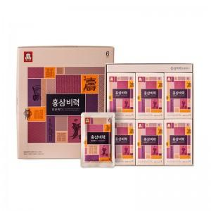

【상세/제작정보】 | <p style="text-align: center; " align="center">▲ 정관장6년근 홍삼 함유</p><p style="text-align: center; " align="center">▲ 홍삼뿐 아니라 대추, 생강, 계피, 구기자 등이 조화롭게 함유 되어 자연의 건강과 활력을 그대로 전해드립니다.</p><p style="text-align: center; " align="center">▲ 15년 전통 한국인삼공사의 기술과 신뢰로 만들어진 제품&nbsp;</p><p style="text-align: center; " align="center">▲ 한국인삼공사에서 엄격한 관리 속에 재배한 6년근 홍삼 함유 건강기능식품</p><p style="text-align: center; " align="center">▲ 한국인삼공사의 축적된 기술과 노하우로 정성껏 만든 제품</p><p style="text-align: center; " align="center">▲ 온가족이 믿고 안전하게 꾸준히 섭취할 수 있는 홍삼제품&nbsp;</p><p style="text-align: center; " align="center">▲ 최대 247가지 원료분석 시스템을 통해 안전성이 검증된 원료만을 제품에 사용</p><p style="text-align: center; " align="center">▲ 지속적인 연구개발을 통해 홍삼에 건강성분을 더하고 섭취하기 좋게 만든 제품</p><p style="text-align: center; " align="center">&nbsp;</p><p style="text-align: center; " align="center">정제수, 이소밀토올리고당, 식물혼합농축액{대추(국산),건생강(국산),계피,구기자}, 홍삼농축액(6년근,고형분60%,</p><p style="text-align: center; " align="center">홍삼성분 70mg/g이상,국산)0.36%, 맥아당, 구연산, 비타민C</p><p style="text-align: center; " align="center">&nbsp;</p><p style="text-align: center; " align="center">▲ 1일1~2회, 1회1포</p><p style="text-align: center; " align="center">▲ 특이체질 및 알러지 체질의 경우 성분을 확인하신 후 섭취하시기 바랍니다.</p><p style="text-align: center; " align="center">▲ 당뇨치료제, 혈액항응고제 등 의약품 섭취 시 의사와 상의하여 섭취하시기 바랍니다.​​</p>

【인쇄/포장옵션】 | 스티커 / 포장불가능

【공급단가】 | 수량 | 20~ | 50~ | 100~ | 300~ | 500~
*VAT별도 | 단가 | 34,560원 | 33,210원 | 31,590원 | 30,780원 | 30,240원

【상품 URL】 | https://www.synergygift.co.kr:443/src/goods_detail.php?gdno=47964

